Blad1
Andelslotteri FBC Bollnäs
 | 2017
 | Oktober | November | December
Namn:
Betlat:
 | 2018
 | Januari | Februari | Mars | April | Maj | Juni | Juli | Augusti | September
Namn:
Betalat:

Vinster mellan 4000-9000kr varje månad!
Under december & juni så höjs vinstumman med ytterliggare 5000kr!

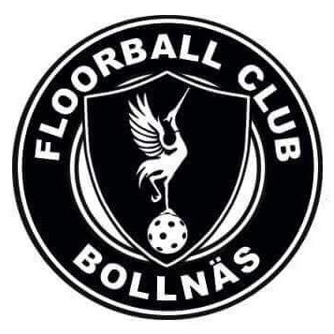
Andelarna kostar 100 kr/mån och
då har man chans att vinna varje månad under ett helt år.

Swisha 1200kr till 123 510 67 29

Alternativ 2
Det går också att betala via autogiro men då kostar det 105kr/mån.
Vid autogiro skicka namn, mobilnummer och
kontonummer till andelslotteri@fbcbollnas.se
Om det är någon spelare som har värvat er, skriv spelarens namn
och lag i mailet.

